Sheet1 (2)
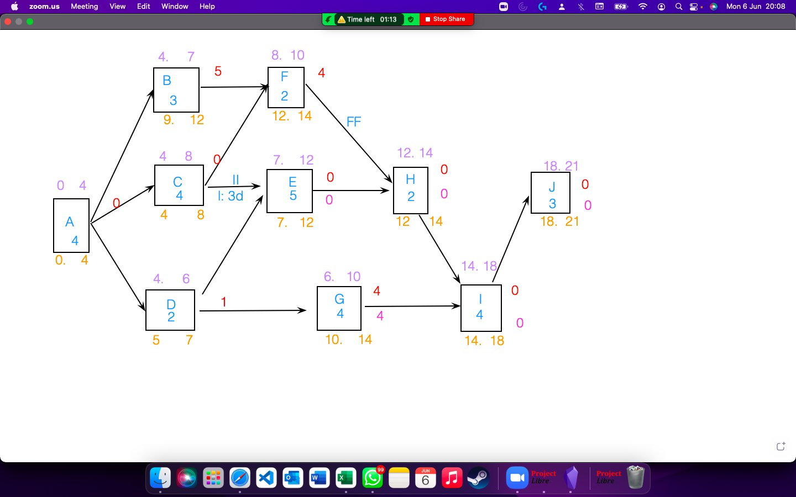
Actividad | Duración | Sucesoras | Recursos/día | 1 | 2 | 3 | 4 | 5 | 6 | 7 | 8 | 9 | 10 | 11 | 12 | 13 | 14 | 15 | 16 | 17 | 18 | 19 | 20 | 21
A | 4 | B,C,D | 3 | 3 | 3 | 3 | 3
B | 3 | F | 2 |  |  |  |  | 2 | 2 | 2
C | 4 | F,E(II, lag=3) | 3 |  |  |  |  | 3 | 3 | 3 | 3
D | 2 | E,G | 2 |  |  |  |  | 2 | 2
E | 5 | H | 1 |  |  |  |  |  |  |  | 1 | 1 | 1 | 1 | 1
F | 2 | H(ff,lag=0) | 3 |  |  |  |  |  |  |  |  | 3 | 3
G | 4 | I | 2 |  |  |  |  |  |  | 2 | 2 | 2 | 2
H | 2 | I | 3 |  |  |  |  |  |  |  |  |  |  |  |  | 3 | 3
I | 4 | J | 3 |  |  |  |  |  |  |  |  |  |  |  |  |  |  | 3 | 3 | 3 | 3
J | 3 | - | 2 |  |  |  |  |  |  |  |  |  |  |  |  |  |  |  |  |  |  | 2 | 2 | 2
Recursos |  |  |  | 3 | 3 | 3 | 3 | 7 | 7 | 7 | 6 | 6 | 6 | 1 | 1 | 3 | 3 | 3 | 3 | 3 | 3 | 2 | 2 | 2

Recursos por día del proyecto

